Figure 31.1
31.1 Scores moyens des élèves aux évaluations et tests à la rentrée 2023 selon le sexe
Français
Mathématiques

L’état de l’École 2024, DEPP
Lecture : en début de sixième, le score moyen des filles en français est de 264 contre 250 pour les garçons.
Note : les évolutions sont commentées en matière d'écarts entre les filles et les garçons et pas dans l'absolu, car les mesures diffèrent d'un niveau à l'autre.

Champ : France. public + privé sous contrat.
Source : DEPP, évaluation exhaustive de début de sixième et de quatrième, test de positionnement de début de seconde, septembre 2023.

 | Français |  | Mathématiques
 | Filles | Garçons | Filles | Garçons
Sixième | 264 | 250 | 249 | 259
Quatrième | 258 | 243 | 246 | 254
Seconde GT | 272 | 263 | 253 | 269
Seconde pro. | 219 | 212 | 197 | 212

Figure 31.2
31.2 Part de filles en classe de terminale dans une sélection de séries ou de spécialités à la rentrée 2023 (en %)

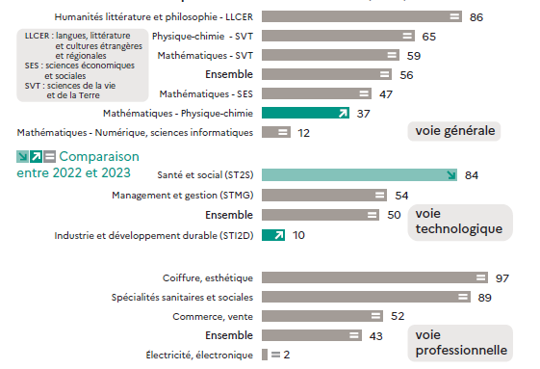

 | L’état de l’École 2024, DEPP
Lecture : dans la paire de spécialités générales "humanités littérature et philosophie - LLCER", 85 % des élèves sont des filles.
Champ : France. public + privé sous contrat.
Source : DEPP, système d'information Scolarité.

Voie générale | 2022 | 2023 | Évolution
Humanités littérature et philosophie - LLCER | 84.9 | 85.6 | =
HGGSP - Humanités, littérature et philosophie | 74.9 | 76.2 | +
HGGSP - LLCER | 72.0 | 72.3 | =
LLCER - SES | 70.6 | 71.5 | =
Physique-chimie - SVT | 65.3 | 65.3 | =
SVT - SES | 60.9 | 62.1 | +
Mathématiques - SVT | 57.9 | 58.7 | =
HGGSP - SES | 58.0 | 58.2 | =
Ensemble | 55.7 | 55.6 | =
Mathématiques - SES | 47.5 | 46.8 | =
Mathématiques - Physique-chimie | 35.9 | 37.2 | +
Mathématiques - Sciences de l'ingénieur | 12.7 | 14.0 | +
Mathématiques - Numérique, sciences informatiques | 11.4 | 12.0 | =

Voie technologique | 2021 | 2022 | Évolution
Industrie et développement durable (STI2D) | 8.6 | 9.8 | +
Ensemble | 50.2 | 50.2 | =
Management et gestion (STMG) | 53.5 | 53.5 | =
Laboratoire (STL) | 56.7 | 56.8 | =
Santé et social (ST2S) | 84.5 | 83.5 | -

Voie professionnelle | 2022 | 2023 | Évolution
Énergie, génie climatique | 0.5 | 0.6 | =
Électricité, électronique | 1.8 | 2.0 | =
Moteurs et mécanique auto | 3.4 | 3.5 | =
Transport, manutention, magasinage | 16.6 | 18.7 | +
Agroalimentaire, alimentation, cuisine | 36.3 | 37.4 | +
Ensemble | 41.6 | 42.5 | =
Commerce, vente | 52.2 | 51.8 | =
Spécialités sanitaires et sociales | 89.7 | 89.1 | =
Habillement | 90.3 | 89.9 | =
Coiffure, esthétique | 97.6 | 96.8 | =

Figure 31.3
31.3 Taux d'inscription immédiat des bachelières et des bacheliers 2023 parmi les filières de l'enseignement supérieur (en %)

L’état de l’École 2024, DEPP
Lecture : dans la voie générale, 56 % des bachelières et 43 % des bacheliers se sont inscrits à l'université (hors CPGE et BUT).
Note : les taux d'inscription à l'université ont été calculés hors inscriptions simultanées en licence-CPGE.
Champ : France.
Source : systèmes d'information des ministères chargés de l'éducation nationale, de l'enseignement supérieur et de l'agriculture. Traitement SIES-MESR.

 |  | Université hors CPGE et BUT | BUT | CPGE | STS | Autres formations | Ensemble poursuites dans le supérieur
Baccalauréat général | Femmes | 56 | 5 | 8 | 9 | 15 | 93
 | Hommes | 43 | 10 | 13 | 11 | 16 | 92
Baccalauréat technologique | Femmes | 19 | 11 | 1 | 36 | 14 | 81
 | Hommes | 10 | 18 | 3 | 43 | 7 | 81
Baccalauréat professionnel | Femmes | 7 | 0 | 0 | 35 | 6 | 48
 | Hommes | 3 | 0 | 0 | 42 | 1 | 46
Ensemble | Femmes | 39 | 5 | 5 | 20 | 13 | 82
 | Hommes | 24 | 9 | 7 | 27 | 10 | 76

Figure 31.4
31.4 Répartition des sortants de formation initiale en fonction de leur diplôme le plus élevé (en %)
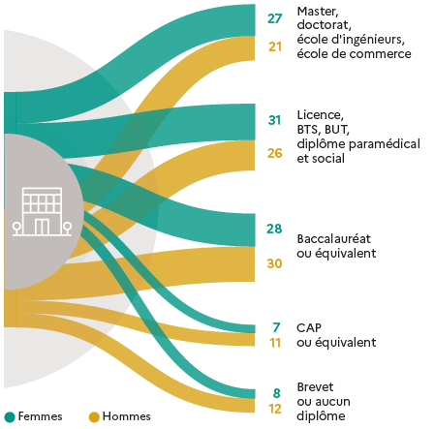

 |  |  | L’état de l’École 2024, DEPP
Lecture : en moyenne sur 2020, 2021 et 2022, 27 % des femmes et 21 % des hommes sortent de formation initiale avec un diplôme de master, de doctorat ou équivalent.
Note : en raison des arrondis, les totaux peuvent différer de la somme des éléments qui les composent.
Champ : France.
Source : Insee, enquêtes Emploi ; traitement DEPP.

Moyenne 2020, 2021 et 2022 | Femmes | Hommes
Master, doctorat, école d'ingénieurs, école de commerce | 27 | 21
Licence, BTS, BUT, diplôme paramédical et social | 31 | 26
Baccalauréat ou équivalent | 28 | 30
CAP ou équivalent | 7 | 11
Brevet, aucun diplôme | 8 | 12

Figure 31.5-web
31.5-web Part d'élèves qui ont une maîtrise satisfaisante aux évaluations de compétences à la rentrée 2023 (en %)
Français CP
Mathématiques CP

Français CE1
Mathématiques CE1

Français CM1
Mathématiques CM1

Lecture : en début de CP, 71 % des filles et 69 % des garçons ont une maîtrise satisfaisante de la compétence "comprendre des mots à l'oral".
Note : les évolutions sont commentées en termes d'écarts entre les filles et les garçons et pas dans l'absolu car les mesures diffèrent d'un niveau à l'autre.
Champ : France. Public et Privé sous contrat.
Source : DEPP, Repères CP-CE1-CM1.

Français CP | Part de filles | Part de garçons
Comprendre des mots à l'oral | 71 | 69
Manipuler des syllabes | 84 | 80

Mathématiques CP | Part de filles | Part de garçons
Ecrire des nombres entiers | 90 | 88
Résoudre des problèmes | 68 | 67

Français CE1 | Part de filles | Part de garçons
Comprendre des phrases lues seul | 83 | 81
Écrire des syllabes | 86 | 84

Mathématiques CE1 | Part de filles | Part de garçons
Ecrire des nombres entiers | 72 | 81
Résoudre des problèmes | 45 | 51

Français CM1 | Part de filles | Part de garçons
Ecrire des mots | 64 | 59
Comprendre un texte lu seul | 71 | 63

Mathématiques CM1 | Part de filles | Part de garçons
Ecrire des nombres entiers | 81 | 87
Résoudre des problèmes | 55 | 62

